Notas
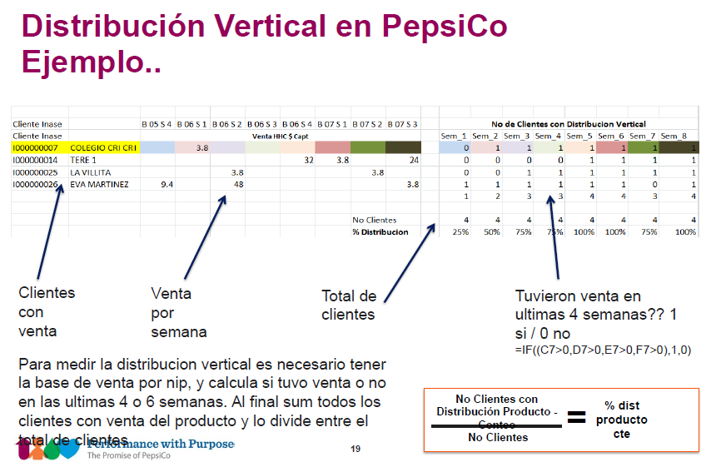
Nuestras definiciones

Cliente | Una tiendita, escuela, etc.
Ruta | Es una clasificación de los camiones; hay de cosas saladas, de dulces…
DC, CeDi | Centro de Distribución
Concepto | Variedad 1, variedad 2, innovacion

Indcli | Suma de lo q compró el cliente, sin detalle de qué diablos compró
Indpro | Día, ruta, cliente, compañía, producto

Hicieron 4 - 5 sku's y una zona… yisus

Jueves, viernes son los días de más ventas

Cómo aseguro una distribución de productos del 100%? Estamos como en 85%

Cada visita se debe lograr una venta pero no

Variables que nos van a permitir asegurar un incremento del 85 al 100.

